Calendario 2018
2017
2019
Enero
L | M | X | J | V | S | D
1 | 2 | 3 | 4 | 5 | 6 | 7 | Juanma no tiene clase | Hasta el 7 de Enero no tiene clase
8 | 9 | 10 | 11 | 12 | 13 | 14 | Vacaciones Rubén de 2017
15 | 16 | 17 | 18 | 19 | 20 | 21
22 | 23 | 24 | 25 | 26 | 27 | 28
29 | 30 | 31

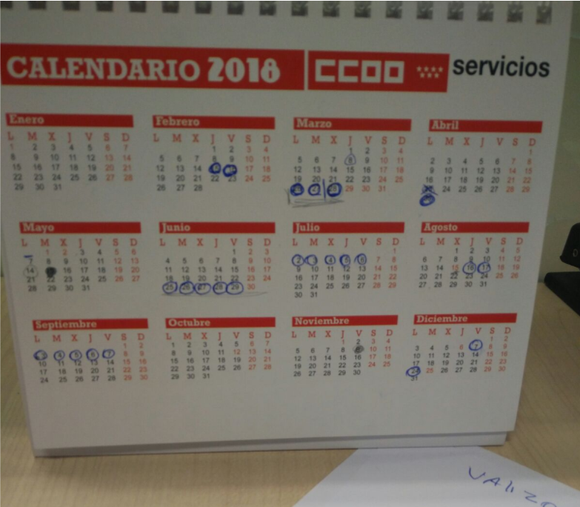
1 de Enero.Año nuevo
6 de Enero.Epifanía del Señor
Febrero
L | M | X | J | V | S | D
 |  |  | 1 | 2 | 3 | 4
5 | 6 | 7 | 8 | 9 | 10 | 11
12 | 13 | 14 | 15 | 16 | 17 | 18 | Vacaciones Ruben 2018 | Cierra el cole
19 | 20 | 21 | 22 | 23 | 24 | 25
26 | 27 | 28

Marzo
L | M | X | J | V | S | D
 |  |  | 1 | 2 | 3 | 4
5 | 6 | 7 | 8 | 9 | 10 | 11
12 | 13 | 14 | 15 | 16 | 17 | 18
19 | 20 | 21 | 22 | 23 | 24 | 25
26 | 27 | 28 | 29 | 30 | 31 |  | Semana Santa | Vacaciones Ruben 2018 |  | Cierra el cole

29 de Marzo.Jueves Santo
30 de Marzo.Viernes Santo

Abril
L | M | X | J | V | S | D
 |  |  |  |  |  | 1
2 | 3 | 4 | 5 | 6 | 7 | 8
9 | 10 | 11 | 12 | 13 | 14 | 15
16 | 17 | 18 | 19 | 20 | 21 | 22
23 | 24 | 25 | 26 | 27 | 28 | 29
30 |  |  |  |  |  |  | Vacaciones Ruben 2018
Mayo
L | M | X | J | V | S | D
 | 1 | 2 | 3 | 4 | 5 | 6
7 | 8 | 9 | 10 | 11 | 12 | 13
14 | 15 | 16 | 17 | 18 | 19 | 20
21 | 22 | 23 | 24 | 25 | 26 | 27 |  |  | Del 25 al 29 de junio son 5 días de permiso Del 02 al 06 de julio son 5 días de vacaciones Del 06 al 14 de agosto son 7 días de vacaciones Del 16 al 30 de agosto son 10 días de permiso El 31 de agosto 1 día de vacaciones El viernes 7 de septiembre 1 día de vacaciones
28 | 29 | 30 | 31

1 de Mayo.Fiesta del Trabajo
2 de Mayo.Día de la Comunidad de Madrid
Junio
L | M | X | J | V | S | D
 |  |  |  | 1 | 2 | 3
4 | 5 | 6 | 7 | 8 | 9 | 10
11 | 12 | 13 | 14 | 15 | 16 | 17
18 | 19 | 20 | 21 | 22 | 23 | 24
25 | 26 | 27 | 28 | 29 | 30 |  | Vacaciones Ruben 2018

Julio
L | M | X | J | V | S | D
 |  |  |  |  |  | 1
2 | 3 | 4 | 5 | 6 | 7 | 8 | Vacaciones Ruben 2018
9 | 10 | 11 | 12 | 13 | 14 | 15
16 | 17 | 18 | 19 | 20 | 21 | 22
23 | 24 | 25 | 26 | 27 | 28 | 29
30 | 31
Agosto
L | M | X | J | V | S | D
 |  | 1 | 2 | 3 | 4 | 5
6 | 7 | 8 | 9 | 10 | 11 | 12
13 | 14 | 15 | 16 | 17 | 18 | 19
20 | 21 | 22 | 23 | 24 | 25 | 26
27 | 28 | 29 | 30 | 31

15 de Agosto.Asunción de la Virgen
Septiembre
L | M | X | J | V | S | D
 |  |  |  |  | 1 | 2
3 | 4 | 5 | 6 | 7 | 8 | 9
10 | 11 | 12 | 13 | 14 | 15 | 16
17 | 18 | 19 | 20 | 21 | 22 | 23
24 | 25 | 26 | 27 | 28 | 29 | 30

Octubre
L | M | X | J | V | S | D
1 | 2 | 3 | 4 | 5 | 6 | 7
8 | 9 | 10 | 11 | 12 | 13 | 14
15 | 16 | 17 | 18 | 19 | 20 | 21
22 | 23 | 24 | 25 | 26 | 27 | 28
29 | 30 | 31

12 de Octubre.Fiesta Nacional Española
Noviembre
L | M | X | J | V | S | D
 |  |  | 1 | 2 | 3 | 4
5 | 6 | 7 | 8 | 9 | 10 | 11
12 | 13 | 14 | 15 | 16 | 17 | 18
19 | 20 | 21 | 22 | 23 | 24 | 25
26 | 27 | 28 | 29 | 30

1 de Noviembre.Día de Todos los Santos
Diciembre
L | M | X | J | V | S | D
 |  |  |  |  | 1 | 2
3 | 4 | 5 | 6 | 7 | 8 | 9
10 | 11 | 12 | 13 | 14 | 15 | 16
17 | 18 | 19 | 20 | 21 | 22 | 23
24 | 25 | 26 | 27 | 28 | 29 | 30
31
6 de Diciembre.Día de la Constitución Española
8 de Diciembre.Inmaculada Concepción
25 de Diciembre.Navidad

Días Festivos Nacionales
Días Festivos Autonómicos
Días Festivos Locales

